Instrucciones
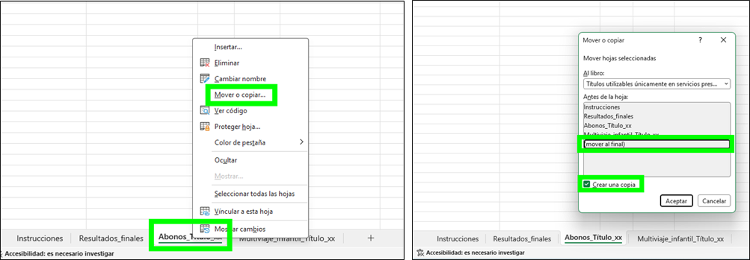
AYUDAS AL TRANSPORTE PÚBLICO Capítulo I, Título II del RDL 1/2025, de 28 de enero.
Títulos integrados - Segundo método desarrollado en el Anexo I de la Resolución de justificación y liquidación.
Contenido del libro - Hoja 1. Datos_Entidad Contiene los datos generales de la entidad beneficiaria. - Hojas 2, 3, 4, 5, 6 y 7. Abono_Título_xx Cada hoja corresponde a un título de abono distinto. - Hojas 8 y 9. Multiviaje_infantil_Título_xx Cada hoja corresponde a un título multiviaje infantil distinto. - Hojas 10 y 11. Tarjetas_monedero_xx Cada hoja corresponde a un título multiviaje infantil distinto. * El libro incluye inicialmente 5 hojas para títulos tipo Abono, 2 hojas para títulos tipo Multiviaje infantil y 2 hojas para Tarjetas monedero. Si fuese necesario añadir más, replicar las hojas por tantos títulos como sea necesario (seguir instrucciones más abajo).
Instrucciones generales - Las celdas con fondo verde ⬛ son listas desplegables: solo debe seleccionarse uno de los valores permitidos. - Las celdas con con fondo gris ⬛ no deben modificarse. Contienen fórmulas y cualquier cambio alteraría los cálculos dependientes. - Las celdas con fondo amarillo ⬛ son las que deben trasladarse a la columna B de la hoja de Tabla_resumen. - Las celdas con fondo azul ⬛ son las que deben trasladarse a la columna B del archivo «C.2.- Hoja de resultado finales». - No modificar la estructura de columnas ni su orden en ninguna hoja del libro. Si se requiere hacer comprobaciones o cálculos adicionales, utilice otro libro independiente. - Cada título (abono o multiviaje infantil) debe tener su propia hoja independiente. No se pueden introducir varios títulos en una misma hoja.
Cómo replicar hoja Abono_Titulo_xx, Multiviaje_infantil_Titulo_xx y Tarjetas_monedero (tantas veces como sea necesario)

